新
C7687 西新路（黄兴路-殷巷新村）改建工程施工项目
中标日期 | 2017-07-04 | 中标价 | 1,389,002.00 | 负责人 | 傅俊逸 | 建设单位 | 无锡市锡山区人民政府东北塘街道办事处
决算日期 |  | 决算价 | 1,316,771.00
销售开票：
开票日期 | 收入金额 | 工程地缴税 |  | 企业本地缴税 |  | 价税合计 | 到款情况
 |  | 税率 | 增值税额 | 税率 | 增值税额 |  | 日期 | 金额 | 银行
2018-02-09 | 540,540.54 | 2% | 10,810.81 | 9% | 48,648.65 | 600,000.00 | 2018-2- | 510,000.00 | 银行承兑汇票
2019-01-09 | 463,636.36 | 2% | 9,272.73 | 8% | 37,090.91 | 510,000.00 | 2019-02-01 | 148,000.00 | 中行
2020-12-21 | 189,698.17 | 2% | 3,793.96 | 7% | 13,278.87 | 206,771.00 | 2020-01-15 | 100,000.00 | 银行承兑汇票
 |  |  |  |  |  |  | 2020-01-21 | 100,000.00 | 中行
 |  |  |  |  |  |  | 2021-02-07 | 200,000.00 | 新中行

合计 | 1,193,875.07 |  | 23,877.50 |  | 99,018.43 | 1,316,771.00 |  | 1,058,000.00
材料发票： |  |  |  |  |  | 0.00 |  | 258771.00
认证日期 | 成本金额 | 份数 | 类型 | 税率 | 进项税额 | 价税合计 | 付款日期 | 付款金额 | 银行 | 销货单位 | 货物 | 合同 | 发货单 | 备注
2017-09-01 | 9,601.89 |  |  | 6% | 576.11 | 10,178.00 |  |  |  | 北京市建壮咨询有限公司苏州分公司
2018-02-01 | 531,531.53 |  |  | 11% | 58,468.47 | 590,000.00 |  |  |  | 无锡市嘉源交通工程有限公司
 | 0.00 |  |  |  | 0.00 |  | 2018-2- | 510,000.00 | 银行承兑汇票 | 无锡市嘉源交通工程有限公司
2019-01-01 | 454,363.64 |  |  | 10% | 45,436.36 | 499,800.00 | 2019-02-03 | 145,072.00 | 中行 | 无锡市嘉源交通工程有限公司 | 工程服务
 | 0.00 |  |  |  | 0.00 |  | 2020-01-23 | 100,000.00 | 银行承兑汇票 | 无锡市嘉源交通工程有限公司 | 工程服务
 | 0.00 |  |  |  | 0.00 |  | 2020-12-02 | 101,400.00 | 中行 | 无锡市嘉源交通工程有限公司 | 工程服务
2020-12-01 | 170,600.00 | 1份 | 普 |  | 0.00 | 170,600.00 |  |  |  | 无锡市嘉源交通工程有限公司 | 工程施工 | 有 |  | 合同价18万多
 |  |  |  |  |  |  | 2021-02-09 | 200,000.00 | 中行 | 无锡市嘉源交通工程有限公司 | 工程施工

 |  |  |  |  |  |  | 2021-02-08 | -213.82 | 收 | 转账手续费、水利基金（2020年12月份）
 |  |  |  |  |  |  | 5次 | 100.00 | 扣 | 转账手续费
 | 0.00 |  |  |  | 0.00 |  | 5次 | 113.82 | 扣 | 水利基金（2020年12月份）
 | 0.00 |  |  |  | 0.00 |  | 4次 | 500.00 | 扣 | 外经证
 | 0.00 |  |  |  | 0.00 |  | 4次 | 100.00 | 扣 | 转账手续费
 | 0.00 |  |  |  | 0.00 |  | 4次 | -4,000.00 | 退 | 损失准备金
 | 0.00 |  |  |  | 0.00 |  | 3次 | 2,000.00 | 暂扣 | 损失准备金
 | 0.00 |  |  |  | 0.00 |  |  | 2,000.00 | 暂扣 | 损失准备金
 | 0.00 |  |  |  | 0.00 |  |  | 325.00 | 扣 | 印花第一次的
 | 0.00 |  |  |  | 0.00 |  |  | -28,280.00 | 收 | 外经证、管理费
 | 0.00 |  |  |  | 0.00 |  |  | 603.00 | 扣 | 水利基金（18.2月-19.1月）
 | 0.00 |  |  |  | 0.00 |  |  | 500.00 | 扣 | 外经证
 | 27,780.00 |  |  |  | 0.00 | 27,780.00 |  | 27,780.00 | 扣 | 管理费
合计 | 1,193,877.06 |  |  |  | 104,480.94 | 1,298,358.00 |  | 1,058,000.00
尚需提供成本 | -1.99 |  |  |  |  | 18,413.00 | 可支付金额 | 0.00
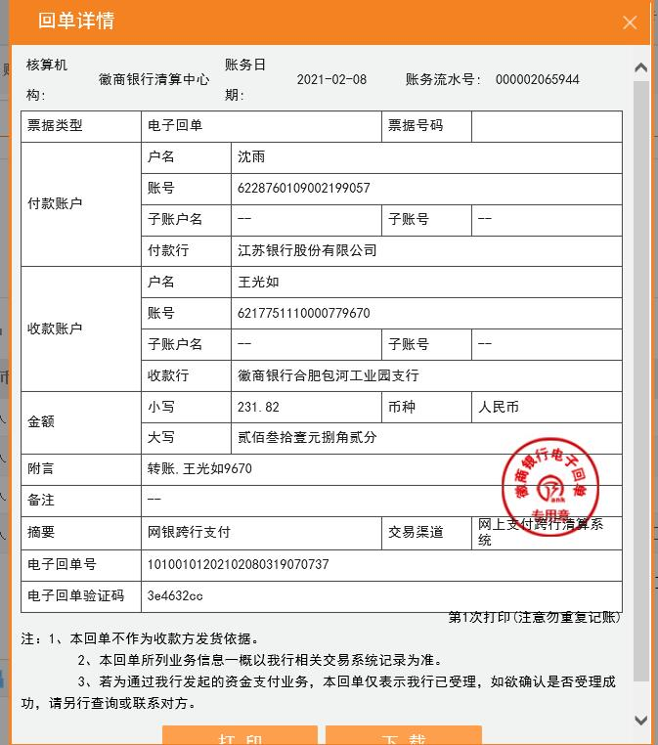
公司代缴税金：
税种 | 税额 |  | 税种 | 税率 | 税额 | 18.2月开票扣税 | 19.1月开票扣税 | 2020年12月开盘扣税
企业所得税 | -0.50 |  | 增值税 | 差额 | -5462.51 | -10395.93 | -8345.45 | -5462.51
印花税 | 已交 |  | 城市维护建设税 | 0.07 | -382.38 |  |  | -382.38
水利基金 |  |  | 教育费附加 | 0.03 | -163.88 |  |  | -163.88
 |  |  | 地方教育费附加 | 0.02 | -109.25 |  |  | -109.25
小计 | -0.50 |  | 小计 |  | -6118.01 |  |  | -6118.01
 |  |  | 水利基金 | 0.0006 | 716.33 | 324.32 | 278.18 | 113.82
 |  |  | 合计 |  | -5401.69 | 324.32 | 278.18 | 113.82
 |  |  |  |  |  | 180.00

